상품제안서
세인트나인 Q 12구(3pc) 골프공 칼라 | 상품코드: F08576

 |  |  |  |  |  |  | 02-412-0044 | www.easy1.co.kr
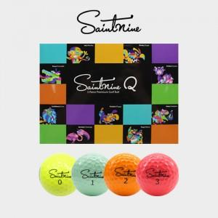

【상세/제작정보】

【인쇄/포장옵션】 | 실크 / 포장지포장

【공급단가】 | 수량 | 50~ | 100~ | 500~ | 1,000~ | 2,000~
*VAT별도 | 단가 | 40,230원 | 38,740원 | 37,250원 | 35,760원 | 34,860원

【상품 URL】 | https://dev.easy1.co.kr:443/src/goods_detail.php?gdno=8576

